g2-9
Utilisation de sources d'énergie à faibles émissions pour le chauffage ou la climatisation par niveau de revenu, statut du locataire, type de logement et préoccupation environnementale
Pourcentage des répondants qui utilisent un système de chauffage ou de refroidissement à faibles émissions

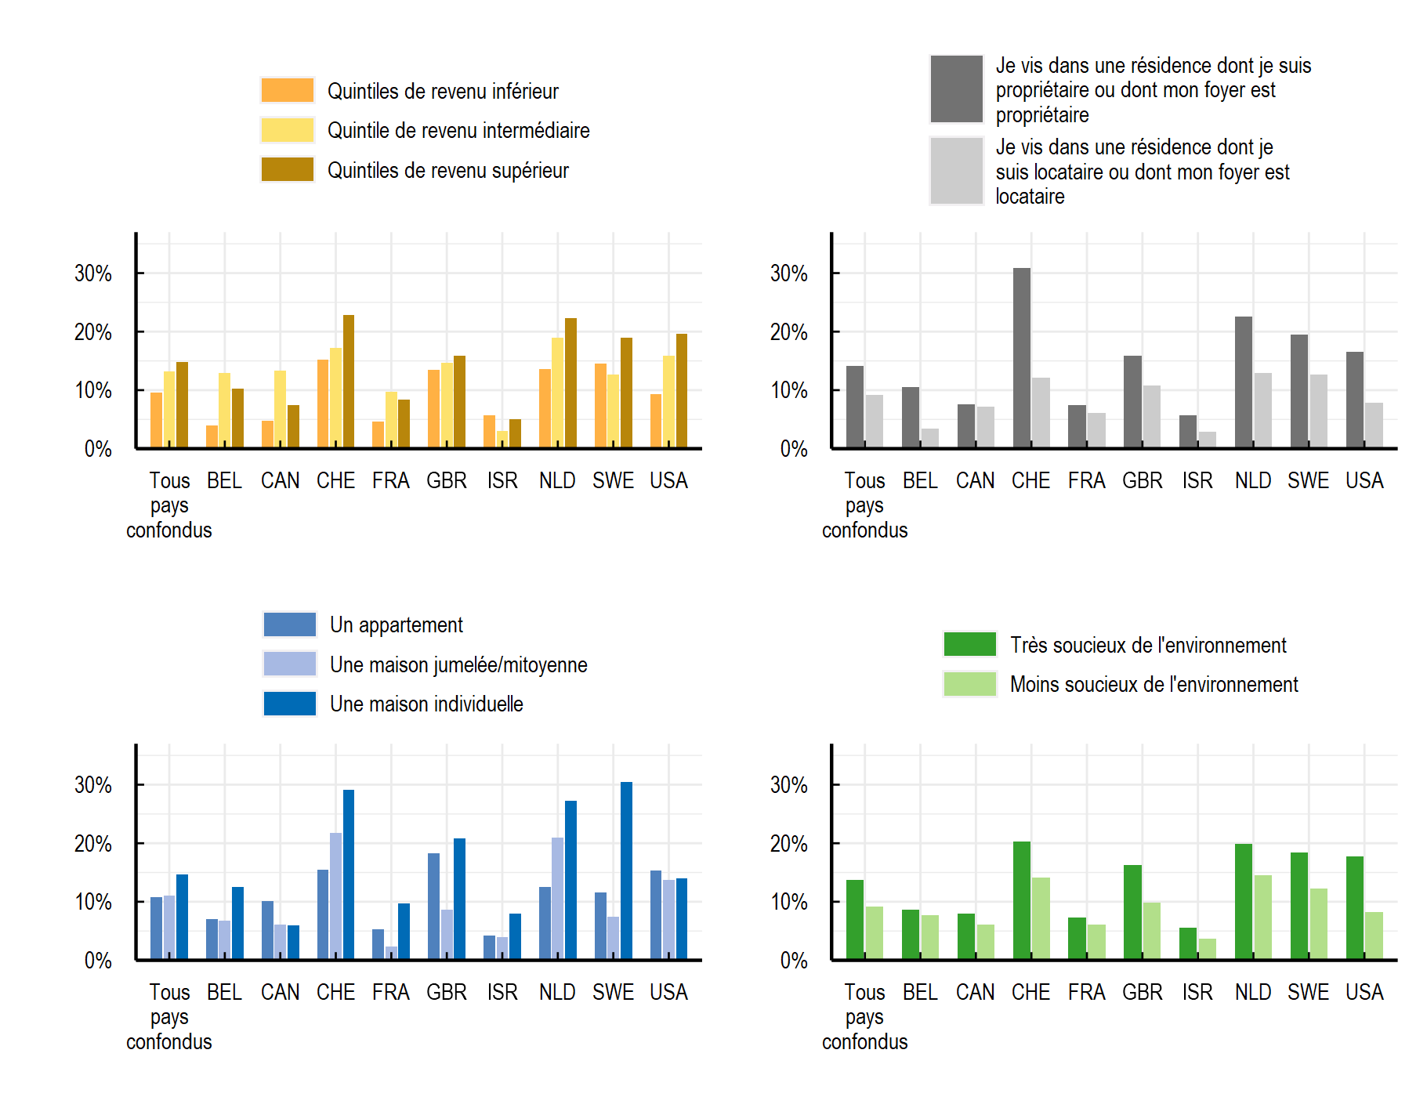

Note: La question posée aux répondants était la suivante : "Parmi les sources d’énergie suivantes, lesquelles utilisez-vous pour chauffer/climatiser les pièces de votre logement ? Veuillez sélectionner toutes les réponses qui s’appliquent." Les options de réponse comprenaient l'électricité, le gaz, le pétrole, le charbon ou d'autres combustibles fossiles, le bois ou les granulés de bois, le chauffage ou le refroidissement urbain, les pompes à chaleur, le chauffage solaire, autre et "Je ne sais pas". Les répondants pouvaient sélectionner plusieurs réponses sauf lorsqu'ils choisissaient "Je ne sais pas". L'énergie renouvelable comprend le chauffage solaire, les pompes à chaleur ou l'électricité générée à partir de sources renouvelables.
Source: OCDE (2022), Enquête de l’OCDE sur les politiques de l’environnement et l’évolution des comportements individuels

Pays | Variation | Niveau De Variation | Proportion
Tous pays confondus | Par niveau de revenu | Quintiles de revenu inférieur | 0.10
Tous pays confondus | Par niveau de revenu | Quintile de revenu intermédiaire | 0.13
Tous pays confondus | Par niveau de revenu | Quintiles de revenu supérieur | 0.15
BEL | Par niveau de revenu | Quintiles de revenu inférieur | 0.04
BEL | Par niveau de revenu | Quintile de revenu intermédiaire | 0.13
BEL | Par niveau de revenu | Quintiles de revenu supérieur | 0.10
CAN | Par niveau de revenu | Quintiles de revenu inférieur | 0.05
CAN | Par niveau de revenu | Quintile de revenu intermédiaire | 0.13
CAN | Par niveau de revenu | Quintiles de revenu supérieur | 0.07
CHE | Par niveau de revenu | Quintiles de revenu inférieur | 0.15
CHE | Par niveau de revenu | Quintile de revenu intermédiaire | 0.17
CHE | Par niveau de revenu | Quintiles de revenu supérieur | 0.23
FRA | Par niveau de revenu | Quintiles de revenu inférieur | 0.05
FRA | Par niveau de revenu | Quintile de revenu intermédiaire | 0.10
FRA | Par niveau de revenu | Quintiles de revenu supérieur | 0.08
GBR | Par niveau de revenu | Quintiles de revenu inférieur | 0.13
GBR | Par niveau de revenu | Quintile de revenu intermédiaire | 0.15
GBR | Par niveau de revenu | Quintiles de revenu supérieur | 0.16
ISR | Par niveau de revenu | Quintiles de revenu inférieur | 0.06
ISR | Par niveau de revenu | Quintile de revenu intermédiaire | 0.03
ISR | Par niveau de revenu | Quintiles de revenu supérieur | 0.05
NLD | Par niveau de revenu | Quintiles de revenu inférieur | 0.14
NLD | Par niveau de revenu | Quintile de revenu intermédiaire | 0.19
NLD | Par niveau de revenu | Quintiles de revenu supérieur | 0.22
SWE | Par niveau de revenu | Quintiles de revenu inférieur | 0.15
SWE | Par niveau de revenu | Quintile de revenu intermédiaire | 0.13
SWE | Par niveau de revenu | Quintiles de revenu supérieur | 0.19
USA | Par niveau de revenu | Quintiles de revenu inférieur | 0.09
USA | Par niveau de revenu | Quintile de revenu intermédiaire | 0.16
USA | Par niveau de revenu | Quintiles de revenu supérieur | 0.20
Tous pays confondus | Par type d'occupant | Je vis dans une résidence dont je suis propriétaire ou dont mon foyer est propriétaire | 0.14
Tous pays confondus | Par type d'occupant | Je vis dans une résidence dont je suis locataire ou dont mon foyer est locataire | 0.09
BEL | Par type d'occupant | Je vis dans une résidence dont je suis propriétaire ou dont mon foyer est propriétaire | 0.10
BEL | Par type d'occupant | Je vis dans une résidence dont je suis locataire ou dont mon foyer est locataire | 0.03
CAN | Par type d'occupant | Je vis dans une résidence dont je suis propriétaire ou dont mon foyer est propriétaire | 0.08
CAN | Par type d'occupant | Je vis dans une résidence dont je suis locataire ou dont mon foyer est locataire | 0.07
CHE | Par type d'occupant | Je vis dans une résidence dont je suis propriétaire ou dont mon foyer est propriétaire | 0.31
CHE | Par type d'occupant | Je vis dans une résidence dont je suis locataire ou dont mon foyer est locataire | 0.12
FRA | Par type d'occupant | Je vis dans une résidence dont je suis propriétaire ou dont mon foyer est propriétaire | 0.08
FRA | Par type d'occupant | Je vis dans une résidence dont je suis locataire ou dont mon foyer est locataire | 0.06
GBR | Par type d'occupant | Je vis dans une résidence dont je suis propriétaire ou dont mon foyer est propriétaire | 0.16
GBR | Par type d'occupant | Je vis dans une résidence dont je suis locataire ou dont mon foyer est locataire | 0.11
ISR | Par type d'occupant | Je vis dans une résidence dont je suis propriétaire ou dont mon foyer est propriétaire | 0.06
ISR | Par type d'occupant | Je vis dans une résidence dont je suis locataire ou dont mon foyer est locataire | 0.03
NLD | Par type d'occupant | Je vis dans une résidence dont je suis propriétaire ou dont mon foyer est propriétaire | 0.23
NLD | Par type d'occupant | Je vis dans une résidence dont je suis locataire ou dont mon foyer est locataire | 0.13
SWE | Par type d'occupant | Je vis dans une résidence dont je suis propriétaire ou dont mon foyer est propriétaire | 0.19
SWE | Par type d'occupant | Je vis dans une résidence dont je suis locataire ou dont mon foyer est locataire | 0.13
USA | Par type d'occupant | Je vis dans une résidence dont je suis propriétaire ou dont mon foyer est propriétaire | 0.17
USA | Par type d'occupant | Je vis dans une résidence dont je suis locataire ou dont mon foyer est locataire | 0.08
Tous pays confondus | Par type de logement | Une maison jumelée/mitoyenne | 0.11
Tous pays confondus | Par type de logement | Une maison individuelle | 0.15
BEL | Par type de logement | Une maison jumelée/mitoyenne | 0.07
BEL | Par type de logement | Une maison individuelle | 0.13
CAN | Par type de logement | Une maison jumelée/mitoyenne | 0.06
CAN | Par type de logement | Une maison individuelle | 0.06
CHE | Par type de logement | Une maison jumelée/mitoyenne | 0.22
CHE | Par type de logement | Une maison individuelle | 0.29
FRA | Par type de logement | Une maison jumelée/mitoyenne | 0.02
FRA | Par type de logement | Une maison individuelle | 0.10
GBR | Par type de logement | Une maison jumelée/mitoyenne | 0.09
GBR | Par type de logement | Une maison individuelle | 0.21
ISR | Par type de logement | Une maison jumelée/mitoyenne | 0.04
ISR | Par type de logement | Une maison individuelle | 0.08
NLD | Par type de logement | Une maison jumelée/mitoyenne | 0.21
NLD | Par type de logement | Une maison individuelle | 0.27
SWE | Par type de logement | Une maison jumelée/mitoyenne | 0.07
SWE | Par type de logement | Une maison individuelle | 0.30
USA | Par type de logement | Une maison jumelée/mitoyenne | 0.14
USA | Par type de logement | Une maison individuelle | 0.14
Tous pays confondus | Par niveau de préoccupation environnementale | Très soucieux de l'environnement | 0.14
Tous pays confondus | Par niveau de préoccupation environnementale | Moins soucieux de l'environnement | 0.09
BEL | Par niveau de préoccupation environnementale | Très soucieux de l'environnement | 0.09
BEL | Par niveau de préoccupation environnementale | Moins soucieux de l'environnement | 0.08
CAN | Par niveau de préoccupation environnementale | Très soucieux de l'environnement | 0.08
CAN | Par niveau de préoccupation environnementale | Moins soucieux de l'environnement | 0.06
CHE | Par niveau de préoccupation environnementale | Très soucieux de l'environnement | 0.20
CHE | Par niveau de préoccupation environnementale | Moins soucieux de l'environnement | 0.14
FRA | Par niveau de préoccupation environnementale | Très soucieux de l'environnement | 0.07
FRA | Par niveau de préoccupation environnementale | Moins soucieux de l'environnement | 0.06
GBR | Par niveau de préoccupation environnementale | Très soucieux de l'environnement | 0.16
GBR | Par niveau de préoccupation environnementale | Moins soucieux de l'environnement | 0.10
ISR | Par niveau de préoccupation environnementale | Très soucieux de l'environnement | 0.06
ISR | Par niveau de préoccupation environnementale | Moins soucieux de l'environnement | 0.04
NLD | Par niveau de préoccupation environnementale | Très soucieux de l'environnement | 0.20
NLD | Par niveau de préoccupation environnementale | Moins soucieux de l'environnement | 0.15
SWE | Par niveau de préoccupation environnementale | Très soucieux de l'environnement | 0.18
SWE | Par niveau de préoccupation environnementale | Moins soucieux de l'environnement | 0.12
USA | Par niveau de préoccupation environnementale | Très soucieux de l'environnement | 0.18
USA | Par niveau de préoccupation environnementale | Moins soucieux de l'environnement | 0.08

